Sheet1
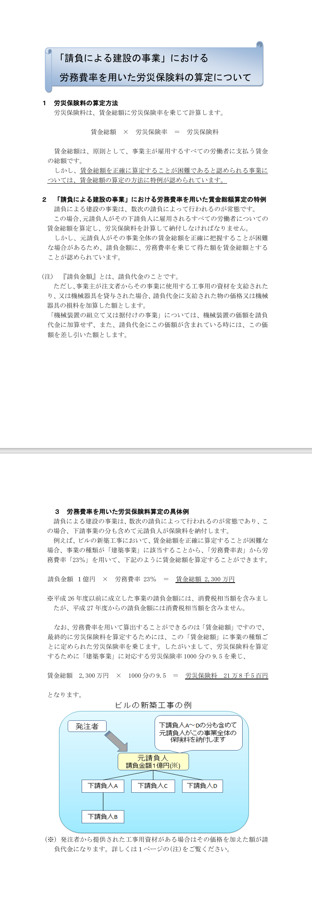
労災保険 単独有期事業
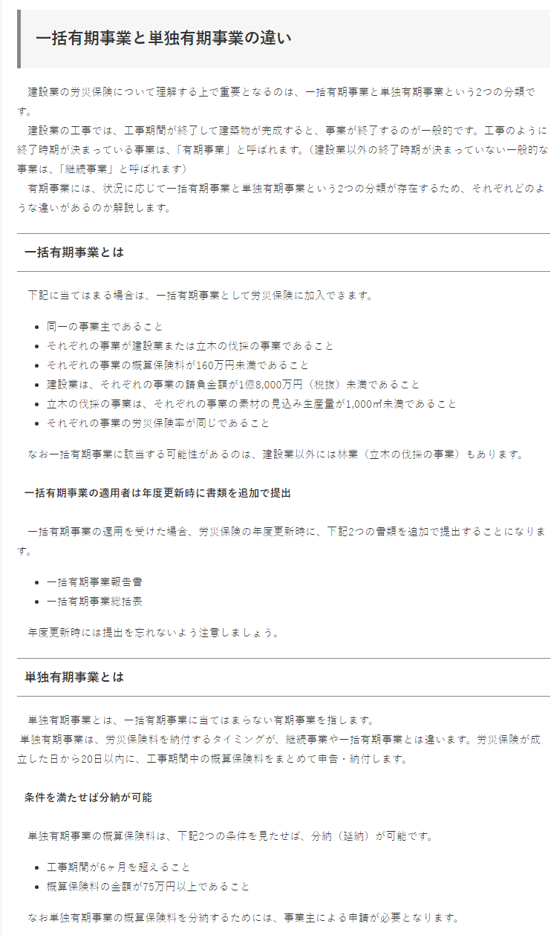

 | 請負金額1億8,000万円以上(税抜き)の工事は単独で労災保険をかける

 |  | 例) 請負金額1億8,000万円×労務費率23％＝41,400,000-(賃金総額)

 |  |  | 「賃金総額」に事業の種類ごとに定められた労災保険率を乗じし、
 |  |  | 「建築事業」に対応する労災保険率1,000分の9.5(0.0095)を乗じる。

 |  |  | 賃金総額 41,400,000 × 1,000分の9.5 ＝ 労災保険料 393,300-
 |  |  |  |  |  |  |  | となる。

 |  | 計算式が入っているので、請負金額のみ入力してください

 | 請負金額 |  |  |  | 労務費率 |  | 賃金総額
 |  |  |  | × | 23％ | ＝ | 0

 | 賃金総額 |  |  |  | 労災保険率 |  | 労災保険料
 | 0 |  |  | × | 1,000分の9.5 | ＝ | 0

 | 上記、労災保険計算式は、概算の保険料を算出するものです。
 | 正式な労災保険料を算出するには、
 | 工事概要 (工事名、決定請負金額、工期、構造、延べ床面積等)を教えてください。
 | 労災保険は工期開始日に手続きをしますので、労働保険番号がわかるのは
 | 手続き後おおよそ1週間後になります。

解体 労災保険 単独有期事業

 | 請負金額1億8,000万円以上(税抜き)の工事は単独で労災保険をかける

 |  | 例) 請負金額1億8,000万円×労務費率24％＝43,200,000-(賃金総額)

 |  |  | 「賃金総額」に事業の種類ごとに定められた労災保険率を乗じし、
 |  |  | 「建築事業」に対応する労災保険率1,000分の15(0.015)を乗じる。

 |  |  | 賃金総額 43,200,000 × 1,000分の15 ＝ 労災保険料 648,000-
 |  |  |  |  |  |  |  | となる。

 |  | 計算式が入っているので、請負金額のみ入力してください

 | 請負金額 |  |  |  | 労務費率 |  | 賃金総額
 |  |  |  | × | 24％ | ＝ | 0

 | 賃金総額 |  |  |  | 労災保険率 |  | 労災保険料
 | 0 |  |  | × | 1,000分の15 | ＝ | 0

 | 上記、労災保険計算式は、概算の保険料を算出するものです。
 | 正式な労災保険料を算出するには、
 | 工事概要 (工事名、決定請負金額、工期、構造、延べ床面積等)を教えてください。
 | 労災保険は工期開始日に手続きをしますので、労働保険番号がわかるのは
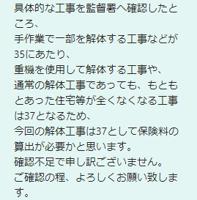
 | 手続き後おおよそ1週間後になります。

